商品登録書
【商 品 登 録 書】

 | 区分 |  |  | 1 |  | 新規 |  |  |  |  |  |  |  |  |  |  |  |  |  |  |  |  | 提出者 |  |  | 松本 光 |  |  |  |  | 提出日 |  |  | 2016-04-14

 | JAN |  |  |  |  |  |  | メーカー名 |  |  |  |  | 商品名1 |  |  |  |  |  |  |  |  |  | 商品名2 |  |  |  |  |  |  |  | フレーバー |  | 容量 |  |  | 希望小売価格
 | 4524402888029 |  |  |  |  |  |  | アリスト |  |  |  |  | メダリスト顆粒 |  |  |  |  |  |  |  |  |  | - |  |  |  |  |  |  |  | - |  | 1L×5袋 |  |  | ¥1,500

 | 商品画像 |  |  |  |  |  |  |  |  |  |  |  |  |  | 大分類CD |  |  |  | 大分類名 |  |  |  |  |  | 棚割CD |  |  | 棚割名 |  |  |  | 中分類CD |  |  | 中分類名
 | 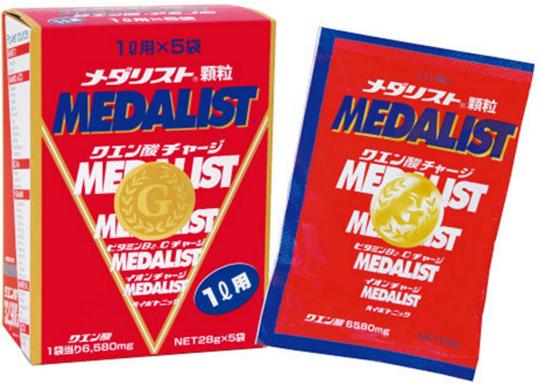 基本画像1枚 |  |  |  |  |  |  |  |  |  |  |  |  |  | 03 |  |  |  | 健康食品 |  |  |  |  |  | 03 |  |  | アミノ酸 |  |  |  | 030301 |  |  | アミノ酸・プロテイン

 |  |  |  |  |  |  |  |  |  |  |  |  |  |  | 確定商品CD |  |  |  |  |  |  |  |  |  | 030301 |  |  |  |  |  |  | 0021

 |  |  |  |  |  |  |  |  |  |  |  |  |  |  | 催事CD |  |  |  | クーポンCD |  |  |  |  |  |  |  |  |  | TOPICS CD |  |  |  | 中分類ランキングCD
 |  |  |  |  |  |  |  |  |  |  |  |  |  |  | - |  |  |  | - |  |  |  |  |  |  |  |  |  | - |  |  |  | -

 |  |  |  |  |  |  |  |  |  |  |  |  |  |  | 商品特徴
 |  |  |  |  |  |  |  |  |  |  |  |  |  |  | 「クエン酸回路」に注目し、忙しい現代人に不足しがちな約40種類の栄養素をバランスを考えて配合した、おいしい健康飲料。 ・水にさっととける顆粒状で、すっきりさわやかなレモン果汁風味。1Lで98kcalと、低カロリーに仕上げました。カロリーが気になる方も、安心してご愛飲いただけます。飲みやすい味で、無理なくつづけることが可能です。

 | 使用方法
 | ●水にとかしてお召し上がりください。ミネラルウォーターや浄水器の水を使用するとさらにおいしくいただけます。 ●お好きな時間にお召し上がりください。1日に500ml×1000mlを目安に、毎日お召し上がりいただくことをおすすめします。 ●「メダリスト」は、ホットでもお飲みいただけます。ホット飲用時は、コップ1杯サイズの170ml（スティックタイプ）がお勧めです。

 | 追加テキスト

 | 購入可能DS |  |  |  |  |  |  |  |  |  | 購入可能EC |  |  |  |  |  |  |  |  |  | お勧めシーズン |  |  |  | 関連リンク商品JAN
 | 1001 | 1002 | 1003 | 1004 | 1005 | 1006 | 1007 | 1008 | 1009 | 1010 | 5001 | 5002 | 5003 | 5004 | 5005 | 5006 | 5007 | 5008 | 5009 | 5010 | SP | SM | A | W | 商品1 |  |  |  |  | 商品2 |  |  |  |  | 商品3
 | - | - | - | - | - | - | - | - | - | - | - | - | - | - | - | - | - | - | - | - | 1 | 1 | 1 | 1 | - |  |  |  |  | - |  |  |  |  | -

 | 写真1 |  | 写真2 |  | 写真3 |  | 写真4 |  |  | 登録日 |  |  |  |  |  |  |  |  | 掲載開始日 |  |  |  |  |  |  |  | 修正日 |  |  |  |  |  | 掲載終了日
 | 1 |  | - |  | - |  | - |  |  | 2016-04-14 |  |  |  |  |  |  |  |  | 即日 |  |  |  |  |  |  |  | - |  |  |  |  |  | -

